hoodie
Le Hoodie Spécial Edition pour ce concert

Il est vrai que parfois il peut faire frais lors des fins de soirées à l'Irish

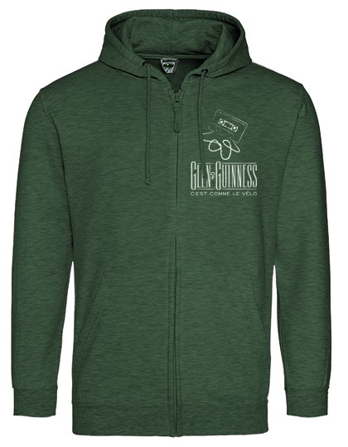
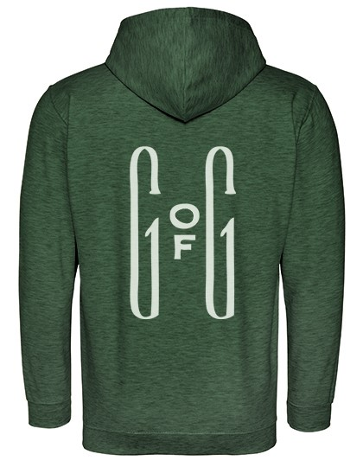

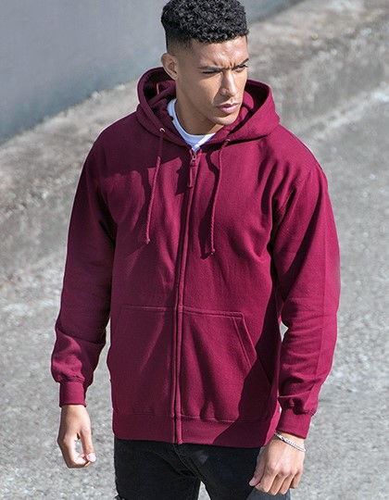

N.B.Les Tailles sont européennes | S (36), M (40), L (44), XL (48)

